상품제안서
타탄더블양면 쿠션담요B | 상품코드: S43631

 |  |  |  |  |  |  | 02-713-8555 | www.synergygift.co.kr
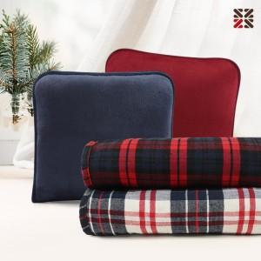

【상세/제작정보】 | <p><span style="font-size: 18.6667px;">※ 자수인쇄 디자인 난이도에 따라서 인쇄비 편차 발생 됩니다.</span>​</p>

【인쇄/포장옵션】 | 실크, 자수 / OPP(비닐)

【공급단가】 | 수량 | 50~ | 100~ | 300~ | 1,000~ | 3,000~
*VAT별도 | 단가 | 11,000원 | 10,570원 | 10,060원 | 9,800원 | 9,630원

【상품 URL】 | https://www.synergygift.co.kr:443/src/goods_detail.php?gdno=43631

